界面&功能
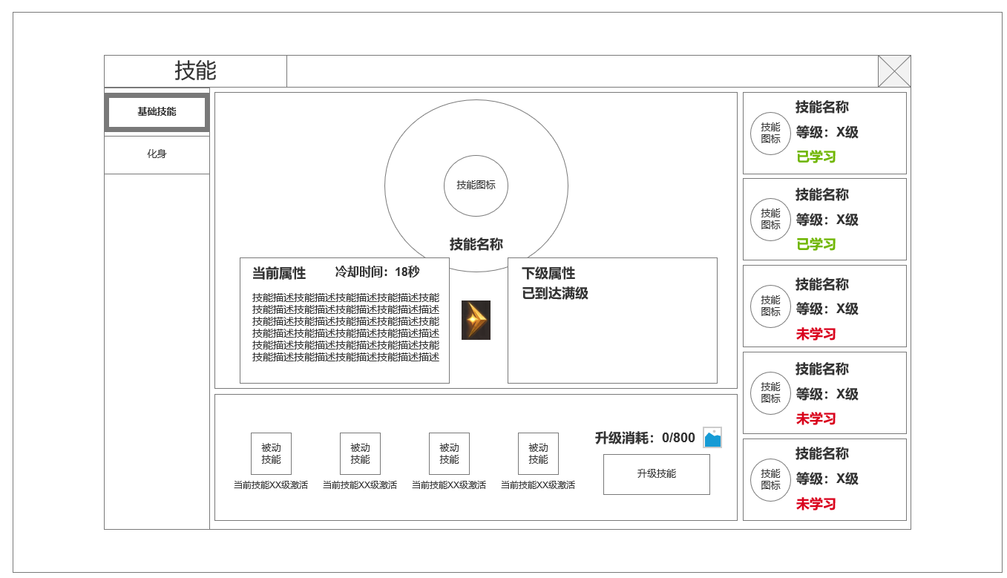
圣装系统 |  |  |  | 功能规则

 | 功能入口 |  |  |  |  | 技能 相关基础规则和清单
 |  |  |  |  | 1.设计目的是什么 |  |  | 5功能点清单
 | 1.主界面点击【技能】图标进入 |  |  |  | ▶ | 角色使用的基本技能，是基本战斗方式的表现 |  | 模块 | 类型 | 内容 | 优先级
 | 2.图标位于界面左侧展开图标清单中 |  |  |  | ▶ | 根据技能差异区分职业 |  | 技能 | UI和资源 | 功能入口 | 1
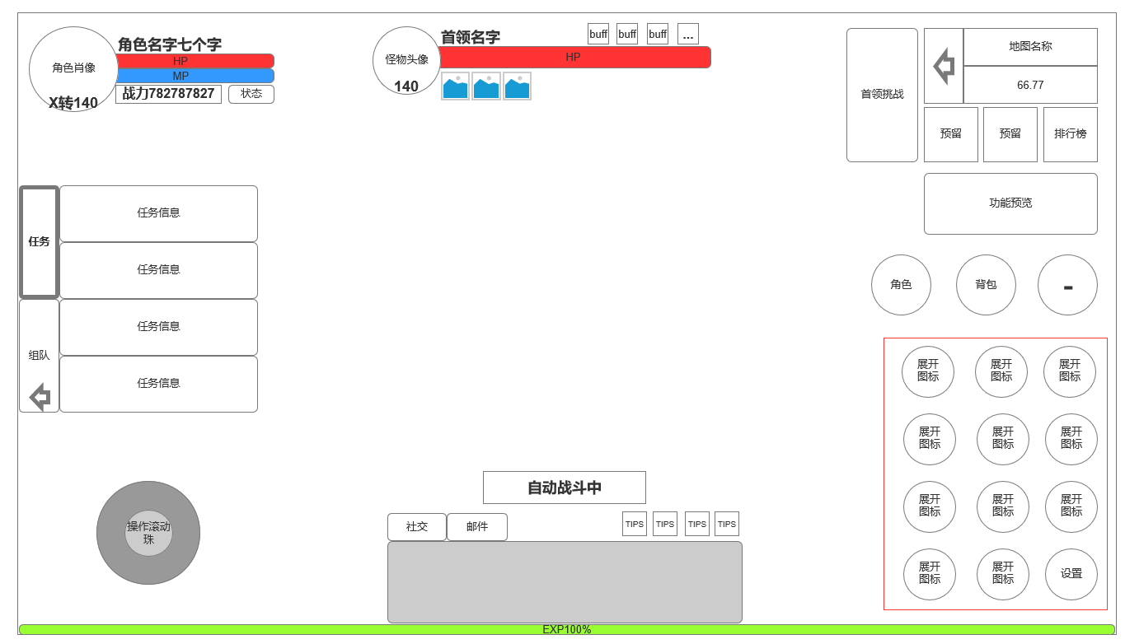
 |  |  |  |  | 2.基本规则 |  |  |  | UI和资源 | 技能主面板 | 1
 |  |  |  |  | ▶ | 分战法道3职业，各职业均有5个职业主动技能 |  |  | UI和资源 | 被动技能TIPS | 1
 |  |  |  |  | ▶ |  |  |  | UI和资源 | 技能特效 | 3
 |  |  |  |  | ▶ | 化身状态下，技能产生一定变化【详见化身策划案】 |  |  | 功能逻辑 | 功能开放 | 1
 |  |  |  |  | 3.解锁方式 |  |  |  | 功能逻辑 | 技能解锁（学习） | 1
 |  |  |  |  | ▶ | 默认解锁并学习首个基础技能 |  |  | 功能逻辑 | 技能升级 | 1
 |  |  |  |  | ▶ | 该功能有新手引导的任务 |  |  | 功能逻辑 | 被动技能解锁 | 2
 |  |  |  |  | 4关联功能 |  |  |  | 功能数值 | 技能效果数值和生效 | 3
 |  |  |  |  | ▶ | 化身【同一界面不同页签，且化身会导致技能变化】 |  |  | 功能数值 | 被动效果数值 | 3
 |  |  |  |  | ▶ | 商城及其他技能材料来源系统【为技能培养提供材料】 |  |  | 功能逻辑 | 快速获取材料链接 | 3

 |  |  |  |  |  |  |  | 6.各功能逻辑流程
 |  |  |  |  |  |  |  |  | 功能开放
 |  |  |  |  |  |  |  |  | ▶ | 默认开放
 |  |  |  |  |  |  |  |  | 技能学习
 |  |  |  |  |  |  |  |  | ▶ | 等级解锁
 |  |  |  |  |  |  |  |  | 技能升级
 |  |  |  |  |  |  |  |  | ▶ | 选中要升级的技能页签

 |  |  |  |  |  |  |  |  | ▶ | 消耗材料点击升级按钮提高技能等级
 | 3.参考图标 |  |  |  |  |  |  |  | 被动技能解锁
 |  |  |  |  |  |  |  |  | ▶ | 点击主动技能页签查看当前主动技能附带哪些被动技能
 |  |  |  |  |  |  |  |  | ▶ | 升级该主动技能到激活该被动所需技能等级即可激活
 | 技能界面【当前为示例】
5
1
2
 |  | 1.功能子页签 |  |  | 1.功能开放
 |  | ▶ | 【技能】、【化身】子页签 |  | ▶ | 创建新角色，技能功能默认开启
 |  | ▶ | 点击后进入选中状态，否则显示非选中状态 |  | ▶ | 默认学会本职业首个技能
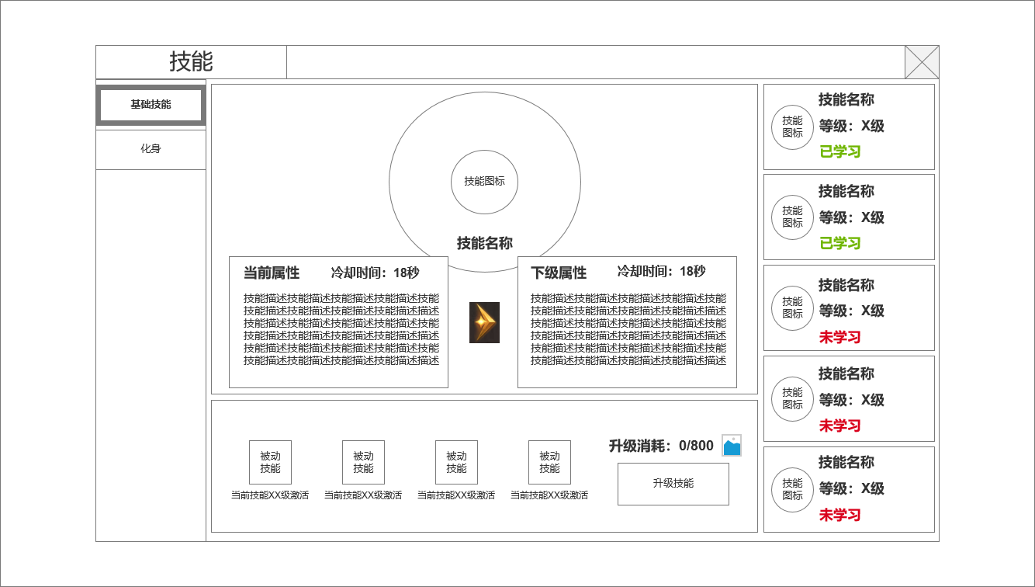
 |  | ▶ | 有红点规则【详见红点规则1】 |  | 2.技能职业划分
 |  | 2.当前选中技能图标 |  |  | ▶ | 根据职业不同，角色可使用不同技能，在界面上分别显示
 |  | ▶ | 显示选中技能图标 |  | ▶ | 战士 | 战士技能设计
 |  | ▶ | 显示选中技能名称 |  |  | 法师 | 法师技能设计
 |  | 3.技能当前效果>技能下一级效果 |  |  |  | 道士 | 道士技能设计
 |  | ▶ | 左侧为当前技能效果，未学习时显示技能尚未学习 |  | 3.功能页签
 |  | ▶ | 右侧为技能下级属性，满级时显示已满级 |  | ▶ | 点击切换本界面功能
 |  | 4.被动技能 |  |  | ▶ | 【红点规则1】当角色有技能可升级时，功能页签显示红点
 |  | ▶ | 显示当前主动技能附属被动技能图标，激活条件信息 |  | 4.技能分类，各类型技能解锁，升级规则
3
 |  | 5.主动技能标签 |  |  | ▶ | 分为主动技能和被动技能
 |  | ▶ | 显示主动将标签，每个职业5个技能标签，代表角色5个基础技能 |  | ▶ | 主动技能根据人物等级解锁
 |  | ▶ | 分别显示技能名称，技能等级，技能当前状态 |  |  | 被动技能根据对应主动技能 技能等级解锁
 |  | ▶ | 已学习技能显示:已学习 |  | ▶ | 主动技能需消耗培养材料，并满足角色等级才可升级，主动技能技能等级上限为20级【暂定】
 |  | ▶ | 选中当前技能页签时需要选中状态框 |  | ▶ | 被动技能，其关联主动技能技能等级达到一定等级即可激活生效
4
6
 |  | ▶ | 有红点规则【详见红点规则2】
 |  | 6.主动技能升级操作区 |  |  | 5.主动技能标签页
 |  | ▶ | 显示主动技能消耗：道具小图标和需求数量，玩家拥有该道具数量 |  | ▶ | 显示主动将标签，每个职业5个技能标签，代表角色5个基础技能
 |  |  |  |  | ▶ | 分别显示技能名称，技能等级，技能当前状态
 |  |  |  |  | ▶ | 已学习技能显示:已学习，绿色程序字
 |  | ▶ | 技能升级按钮 |  | ▶ | 未学习技能显示:未学习，橙色程序字
 |  | ▶ | 有红点规则【详见红点规则3】 |  |  | 选中当前技能页签时需要选中状态框
 |  | 7.被动技能TIPS |  |  |  | 【红点规则2】该主动技能可升级时，该标签显示红点
 |  | ▶ | 点击被动技能，可显示当前被动技能详情
 | 选中未学习技能时：

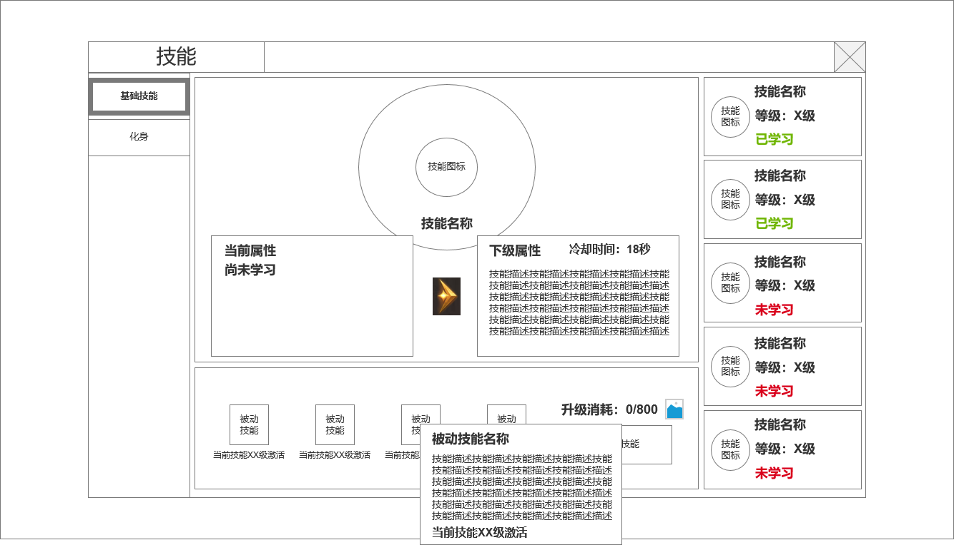

7

 | 选中已满级技能时

功能美需
UI需求

 | 序号 | 类型 | 对应界面 | 内容 | 功能需求 | 策划建议 | 参考图
 | 1 | UI | 技能界面 | 技能主界面 | 详见界面功能设计
 | 2 | UI | 技能TIPS界面 | 3级弹窗界面 | 详见界面功能设计
 | 3 | UI
 | 4 | UI
 | 5 | UI
 | 6 | UI
 | 7 | UI
 | 8 | UI
 | 9 | UI
 | 10 | UI
 | 11 | UI
 | 12 | UI
 | 13 | UI
 | 14 | UI
 | 15 | UI
 | 16 | UI
 | 17 | UI
 | 18 | UI
 | 19 | UI

背景图需求

 | 序号 | 类型 | 对应界面 | 内容 | 功能需求 | 策划建议 | 参考图
 | 1 | 2D原画 | 当前选中技能展示背景底图造型设计 | 主界面展示选中技能图标的一个背景底图 |  |  | 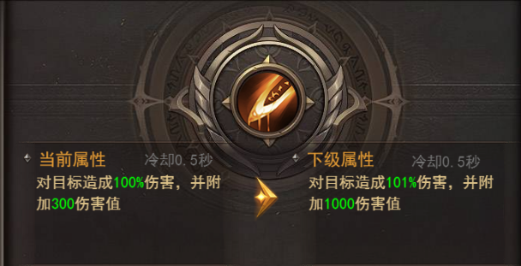
 | 2 | 2D原画
 | 3 | 2D原画
 | 4 | 2D原画
 | 5 | 2D原画
 | 6 | 2D原画

道具图标需求

 | 序号 | 类型 | 图标需求 | 内容描述 | 功能需求 | 尺寸需求 | 参考图
 | 1 | ICON | 法师常规技能图标 | 雷电术 | 传奇法师基础技能 | 90*90 大图标【需放主界面】 | 
 | 2 | ICON | 法师技能图标 | 紫电 | 法师基础技能-强化雷电术被动：所有被动可相同设计 | 75*75 界面图标
 | 3 | ICON | 法师技能图标 | 鸣响 | 法师基础技能-强化雷电术被动：所有被动可相同设计 | 75*75 界面图标
 | 4 | ICON | 法师技能图标 | 神威 | 法师基础技能-强化雷电术被动：所有被动可相同设计 | 75*75 界面图标
 | 5 | ICON | 法师技能图标 | 连锁 | 法师基础技能-强化雷电术被动：所有被动可相同设计 | 75*75 界面图标
 | 6 | ICON | 法师技能图标 | 魔法盾 | 传奇法师常规技能 | 90*90 大图标【需放主界面】 | 
 | 7 | ICON | 法师技能图标 | 超频 | 法师常规技能-强化魔法盾被动：所有被动可相同设计 | 75*75 界面图标
 | 8 | ICON | 法师技能图标 | 固盾 | 法师常规技能-强化魔法盾被动：所有被动可相同设计 | 75*75 界面图标
 | 9 | ICON | 法师技能图标 | 反震 | 法师常规技能-强化魔法盾被动：所有被动可相同设计 | 75*75 界面图标
 | 10 | ICON | 法师技能图标 | 柔性 | 法师常规技能-强化魔法盾被动：所有被动可相同设计 | 75*75 界面图标
 | 11 | ICON | 法师技能图标 | 火墙 | 传奇法师常规技能 | 90*90 大图标【需放主界面】 | 
 | 12 | ICON | 法师技能图标 | 猛焰 | 法师常规技能-强化火墙被动：所有被动可相同设计 | 75*75 界面图标
 | 13 | ICON | 法师技能图标 | 绵延 | 法师常规技能-强化火墙被动：所有被动可相同设计 | 75*75 界面图标
 |  | ICON | 法师技能图标 | 真火 | 法师常规技能-强化火墙被动：所有被动可相同设计 | 75*75 界面图标
 |  | ICON | 法师技能图标 | 燃烬 | 法师常规技能-强化火墙被动：所有被动可相同设计 | 75*75 界面图标
 |  | ICON | 法师技能图标 | 抗拒火环 | 传奇法师常规技能 | 90*90 大图标【需放主界面】 | 
 |  | ICON | 法师技能图标 | 强力 | 法师常规技能-强化火墙被动：所有被动可相同设计 | 75*75 界面图标
 |  | ICON | 法师技能图标 | 赋能 | 法师常规技能-强化火墙被动：所有被动可相同设计 | 75*75 界面图标
 |  | ICON | 法师技能图标 | 引爆 | 法师常规技能-强化火墙被动：所有被动可相同设计 | 75*75 界面图标
 |  | ICON | 法师技能图标 | 内损 | 法师常规技能-强化火墙被动：所有被动可相同设计 | 75*75 界面图标
 |  | ICON | 法师技能图标 | 冰咆哮 | 传奇法师常规技能 | 90*90 大图标【需放主界面】 | 
 |  | ICON | 法师技能图标 | 凌冽 | 法师常规技能-强化冰咆哮被动：所有被动可相同设计 | 75*75 界面图标
 |  | ICON | 法师技能图标 | 急冻 | 法师常规技能-强化冰咆哮被动：所有被动可相同设计 | 75*75 界面图标
 |  | ICON | 法师技能图标 | 缓速 | 法师常规技能-强化冰咆哮被动：所有被动可相同设计 | 75*75 界面图标
 |  | ICON | 法师技能图标 | 碎冰 | 法师常规技能-强化冰咆哮被动：所有被动可相同设计 | 75*75 界面图标
 |  | ICON | 战士技能图标 | 基础剑法 | 传奇战士常规技能 | 90*90 大图标【需放主界面】 | 
 |  | ICON | 战士技能图标 | 稳固 | 战士常规技能-强化基本剑法被动：所有被动可相同设计 | 75*75 界面图标
 |  | ICON | 战士技能图标 | 精湛 | 战士常规技能-强化基本剑法被动：所有被动可相同设计 | 75*75 界面图标
 |  | ICON | 战士技能图标 | 纯熟 | 战士常规技能-强化基本剑法被动：所有被动可相同设计 | 75*75 界面图标
 |  | ICON | 战士技能图标 | 架势 | 战士常规技能-强化基本剑法被动：所有被动可相同设计 | 75*75 界面图标
 |  | ICON | 战士技能图标 | 刺杀剑法 | 传奇战士常规技能 | 90*90 大图标【需放主界面】 | 
 |  | ICON | 战士技能图标 | 迅猛 | 战士常规技能-强化刺杀剑法被动：所有被动可相同设计 | 75*75 界面图标
 |  | ICON | 战士技能图标 | 穿透 | 战士常规技能-强化刺杀剑法被动：所有被动可相同设计 | 75*75 界面图标
 |  | ICON | 战士技能图标 | 断脉 | 战士常规技能-强化刺杀剑法被动：所有被动可相同设计 | 75*75 界面图标
 |  | ICON | 战士技能图标 | 击破 | 战士常规技能-强化刺杀剑法被动：所有被动可相同设计 | 75*75 界面图标
 |  | ICON | 战士技能图标 | 半月弯刀 | 传奇战士常规技能 | 90*90 大图标【需放主界面】 | 
 |  | ICON | 战士技能图标 | 半月弯刀 | 战士常规技能-强化半月弯刀被动：所有被动可相同设计 | 75*75 界面图标
 |  | ICON | 战士技能图标 | 半月弯刀 | 战士常规技能-强化半月弯刀被动：所有被动可相同设计 | 75*75 界面图标
 |  | ICON | 战士技能图标 | 半月弯刀 | 战士常规技能-强化半月弯刀被动：所有被动可相同设计 | 75*75 界面图标
 |  | ICON | 战士技能图标 | 半月弯刀 | 战士常规技能-强化半月弯刀被动：所有被动可相同设计 | 75*75 界面图标
 |  | ICON | 战士技能图标 | 烈火剑法 | 传奇战士常规技能 | 90*90 大图标【需放主界面】 | 
 |  | ICON | 战士技能图标 | 燃烧 | 战士常规技能-强化烈火剑法被动：所有被动可相同设计 | 75*75 界面图标
 |  | ICON | 战士技能图标 | 焚烬 | 战士常规技能-强化烈火剑法被动：所有被动可相同设计 | 75*75 界面图标
 |  | ICON | 战士技能图标 | 天火 | 战士常规技能-强化烈火剑法被动：所有被动可相同设计 | 75*75 界面图标
 |  | ICON | 战士技能图标 | 断魂 | 战士常规技能-强化烈火剑法被动：所有被动可相同设计 | 75*75 界面图标
 |  | ICON | 战士技能图标 | 野蛮冲撞 | 传奇战士常规技能 | 90*90 大图标【需放主界面】 | 
 |  | ICON | 战士技能图标 | 重击 | 战士常规技能-强化野蛮冲撞被动：所有被动可相同设计 | 75*75 界面图标
 |  | ICON | 战士技能图标 | 蛮化 | 战士常规技能-强化野蛮冲撞被动：所有被动可相同设计 | 75*75 界面图标
 |  | ICON | 战士技能图标 | 强袭 | 战士常规技能-强化野蛮冲撞被动：所有被动可相同设计 | 75*75 界面图标
 |  | ICON | 战士技能图标 | 破障 | 战士常规技能-强化野蛮冲撞被动：所有被动可相同设计 | 75*75 界面图标
 |  | ICON | 道士技能图标 | 灵魂火符 | 传奇道士常规技能 | 90*90 大图标【需放主界面】 | 
 |  | ICON | 道士技能图标 | 太虚 | 道士常规技能-强化灵魂火符被动：所有被动可相同设计 | 75*75 界面图标
 |  | ICON | 道士技能图标 | 灵压 | 道士常规技能-强化灵魂火符被动：所有被动可相同设计 | 75*75 界面图标
 |  | ICON | 道士技能图标 | 燃魂 | 道士常规技能-强化灵魂火符被动：所有被动可相同设计 | 75*75 界面图标
 |  | ICON | 道士技能图标 | 天芜 | 道士常规技能-强化灵魂火符被动：所有被动可相同设计 | 75*75 界面图标
 |  | ICON | 道士技能图标 | 召唤神兽 | 传奇道士常规技能 | 90*90 大图标【需放主界面】 | 
 |  | ICON | 道士技能图标 | 群兽 | 道士常规技能-强化灵魂火符被动：所有被动可相同设计 | 75*75 界面图标
 |  | ICON | 道士技能图标 | 烈兽 | 道士常规技能-强化灵魂火符被动：所有被动可相同设计 | 75*75 界面图标
 |  | ICON | 道士技能图标 | 羁绊 | 道士常规技能-强化灵魂火符被动：所有被动可相同设计 | 75*75 界面图标
 |  | ICON | 道士技能图标 | 灵契 | 道士常规技能-强化灵魂火符被动：所有被动可相同设计 | 75*75 界面图标
 |  | ICON | 道士技能图标 | 无双战甲术 | 传奇道士常规技能 | 90*90 大图标【需放主界面】 | 
 |  | ICON | 道士技能图标 | 结界 | 道士常规技能-强化无双战甲术被动：所有被动可相同设计 | 75*75 界面图标
 |  | ICON | 道士技能图标 | 严守 | 道士常规技能-强化无双战甲术被动：所有被动可相同设计 | 75*75 界面图标
 |  | ICON | 道士技能图标 | 固魂 | 道士常规技能-强化无双战甲术被动：所有被动可相同设计 | 75*75 界面图标
 |  | ICON | 道士技能图标 | 无双 | 道士常规技能-强化无双战甲术被动：所有被动可相同设计 | 75*75 界面图标
 |  | ICON | 道士技能图标 | 群体治愈术 | 传奇道士常规技能 | 90*90 大图标【需放主界面】 | 
 |  | ICON | 道士技能图标 | 灵露 | 道士常规技能-强化群体治愈术被动：所有被动可相同设计 | 75*75 界面图标
 |  | ICON | 道士技能图标 | 润泽 | 道士常规技能-强化群体治愈术被动：所有被动可相同设计 | 75*75 界面图标
 |  | ICON | 道士技能图标 | 源流 | 道士常规技能-强化群体治愈术被动：所有被动可相同设计 | 75*75 界面图标
 |  | ICON | 道士技能图标 | 清心 | 道士常规技能-强化群体治愈术被动：所有被动可相同设计 | 75*75 界面图标
 |  | ICON | 道士技能图标 | 施毒术 | 传奇道士常规技能 | 90*90 大图标【需放主界面】 | 
 |  | ICON | 道士技能图标 | 猛烈 | 道士常规技能-强化施毒术被动：所有被动可相同设计 | 75*75 界面图标
 |  | ICON | 道士技能图标 | 腐朽 | 道士常规技能-强化施毒术被动：所有被动可相同设计 | 75*75 界面图标
 |  | ICON | 道士技能图标 | 催心 | 道士常规技能-强化施毒术被动：所有被动可相同设计 | 75*75 界面图标
 |  | ICON | 道士技能图标 | 烂肉 | 道士常规技能-强化施毒术被动：所有被动可相同设计 | 75*75 界面图标

动效需求

 | 序号 | 类型 | 内容 | 描述 | 功能需求 | 策划建议 | 参考图
 | 1 | 动画特效 | 技能特效 | 详见技能特效整理文档

其他 （ICON，模型，表情等）

 | 序号 | 类型 | 对应界面 | 内容 | 功能需求 | 策划建议 | 参考图
 | 1 | ICON | 主界面 | 主界面代表技能功能的入口图标 | 主界面代表技能功能的入口图标

参考界面
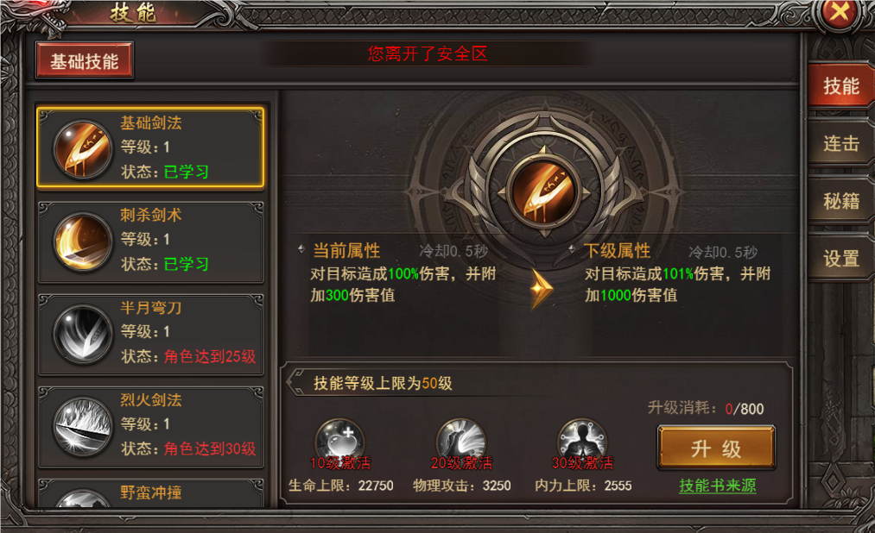
参考图

 | 参考游戏—37王者之心2

